CU_007
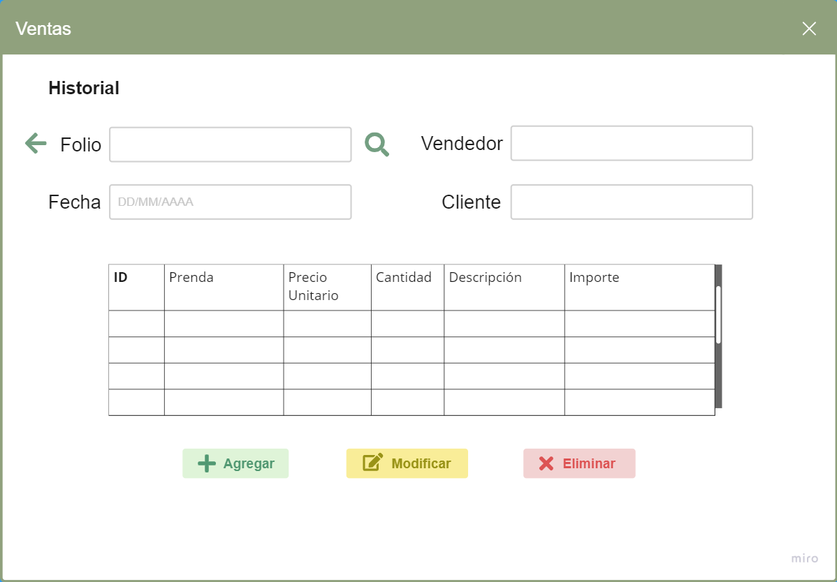 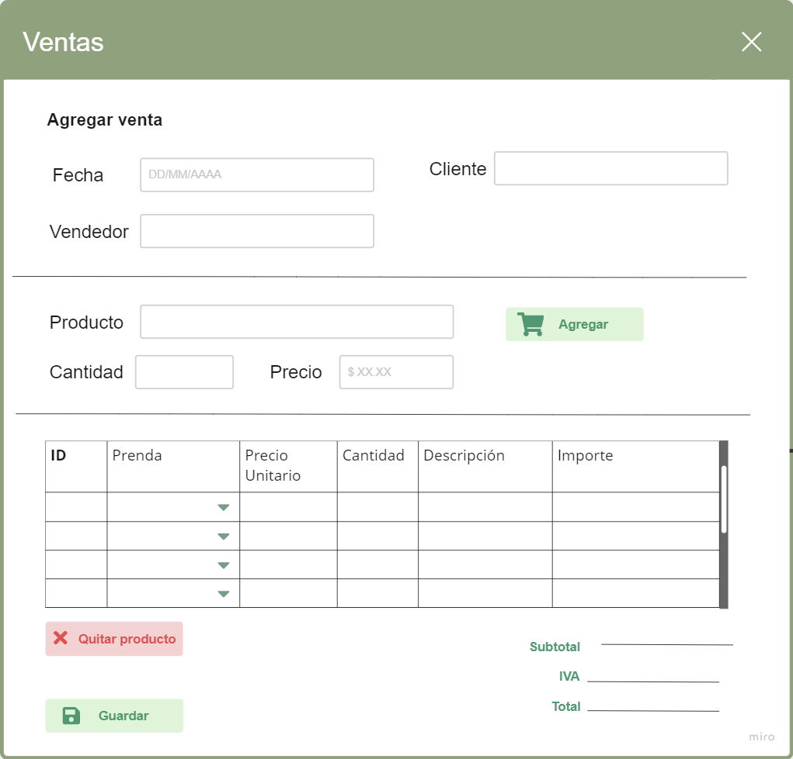
ID Requerimiento | CU_007 | Nombre | Agregar venta al registro de las ventas
Descripción | El software debe ser capaz de agregar las ventas al registo de las ventas, donde se especifique el costo total, el método de pago, la forma de envio, entre otros detalles. La información será almacenada en una base de datos para su futuro procesamiento.
Actores | Empleado, Cliente, Sistema
Precondiciones | Se debe cubrir el pago de la venta en su totalidad, debe existir el producto en el inventario, el pago debe estar validado y por último, se corroborá la forma de envío para que el pedido pueda ser recibido por el cliente.
Postcondiciones | Entrega del producto al cliente, registro exitóso en la base de datos y se reciben los ingresos de la venta (compuestos por el costo de la materia prima y la ganancia que percibe el productor).
Flujo principal
Paso | Actor | Acción
1 | Cliente | Realiza la petición para que la venta pueda ser efectuada
2 | Empleado | Recibe la petición y consulta la existencia de la prenda o el material requerido en el inventario.
3 | Empleado | Consulta datos básicos del cliente (nombre, teléfono, domicilio, etc.) y también de la prenda (tipo, material, precio, etc.) Verifica que los datos estén correctos.
4 | Cliente | Entrega la cantidad de dinero requerida y la materia prima o insumos en caso de ser requerido (esto último es opcional)
5 | Empleado | Guada y registra la venta en la base de datos. Notifica al cliente que la venta se guardo y le indica un tiempo estimado para la entrega de su producto.
Flujos alternativos y excepciones
Paso | Descripción
2A | En caso de que la prenda o el material no se encuentre en stock o en inventario, entonces se anula o se pospone la venta al cliente hasta que se pueda reponer los productos.
3A | Si los datos no estan correctos y si se registró la compra, se debe modificar la venta y los datos del cliente en caso de ser necesario.
3B | Si los datos no estan correctos y no se registró la compra, se puede editar en ese mismo instante
4A | Si el cliente no dispone del dinero o crédito suficiente, entonces la compra se anula.
5A | Si la compra no se guardó, se debe volver a repetir el proceso.
5B | Si la compra no se guarda, se deberá buscar el origen del fallo en la base de datos o posiblemente se está ingresando algún dato de forma erronea.
Reglas de negocio, Notas
La prenda o el material requerido debe existir en stock o en inventario, se debe verificar que los datos estén bien escritos y que correspondan a la información que proporcionó el cliente, se debe cubrir el dinero en su totalidad al momento de registrar la venta.
Diagrama de caso de uso
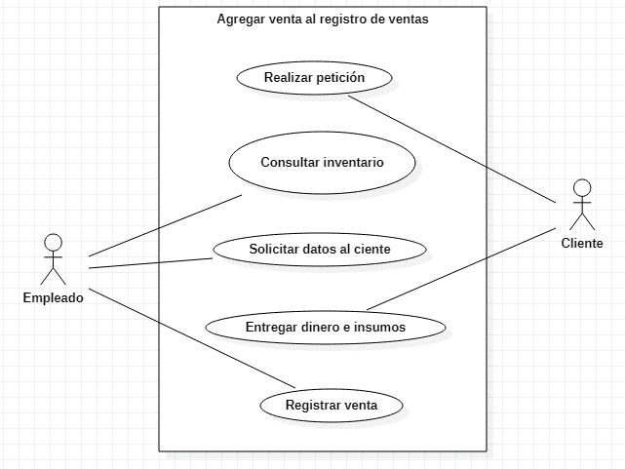
Prototipo de interfaz gráfica de usuario
Un clic sobre el botón 'Agregar' conduce a la siguiente ventana

CU_008
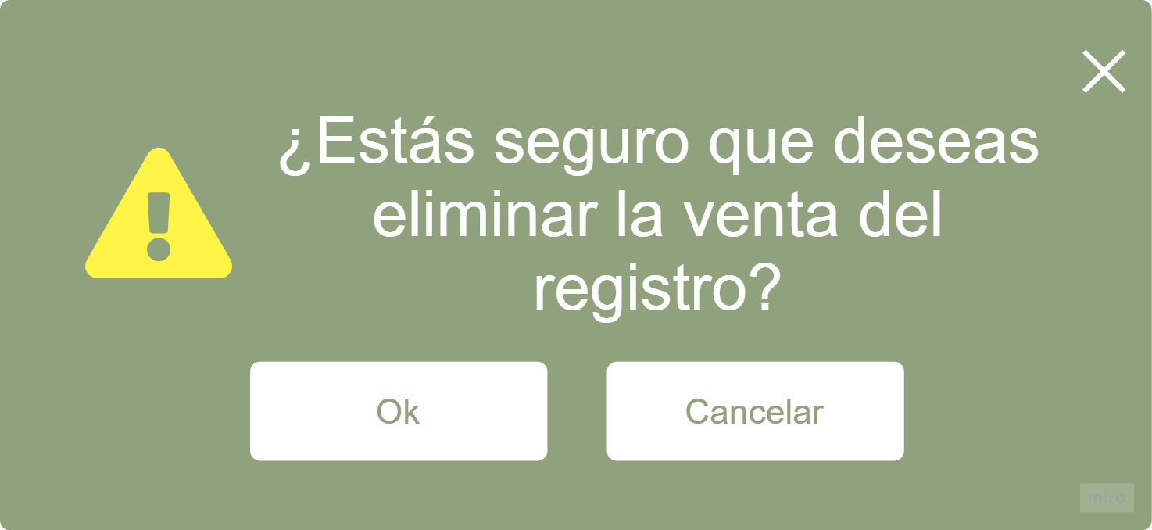
ID Requerimiento | CU_008 | Nombre | Borrar venta al registro de venta
Descripción | El software debe ser capaz de eliminar las ventas del registo de las ventas. Como argumento o parámetro, se debe mandar el ID de la compra, en caso de desconocerlo, se debe mandar el nombre del cliente y luego filtrar la compra (por fecha o algún otro dato) y eliminarla del registro.
Actores | Empleado, Sistema
Precondiciones | Debe estar registrada la venta en el inventario, el pago se debió haber completado y validado en algún punto de la venta.
Postcondiciones | La compra se habrá borrado del registro aunque haya sido completada. Esta acción se puede realizar con fines de liberación de espacio en memoria.
Flujo principal
Paso | Actor | Acción
1 | Empleado | Accede al sistema y busca la venta. Como parámetros se puede mandar el ID de la compra, el nombre del cliente, la fecha, o algún otro dato que pueda indagar con la venta requerida.
2 | Empleado | Encuentra la venta en el registro y la elimina de la base de datos.
Flujos alternativos y excepciones
Paso | Descripción
1A | No se encuentra la venta. En este caso, existe la posibilidad que ya se haya borrado previamente, también, puede suceder que nunca se registró, que haya sucedido un error en la base de datos, o puede ser que se ingresaron de forma incorrecta los datos a la hora de agregar la venta en la base de datos.
2A | Si no se puede eliminar la venta, puede ser que haya sucedida un error catastrófico en la base de datos.
Reglas de negocio, Notas
La venta se debió haber completado y registrado en el sistema antes de realizar esta acción, pues no se puede borrar algo que no existe en la base de datos o en el sistema.
Diagrama de caso de uso
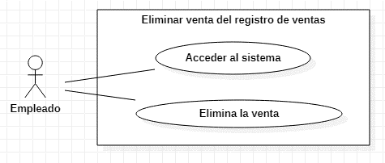
Prototipo de interfaz gráfica de usuario
Un clic sobre el botón 'Eliminar' emerge la siguiente advertencia

CU_009
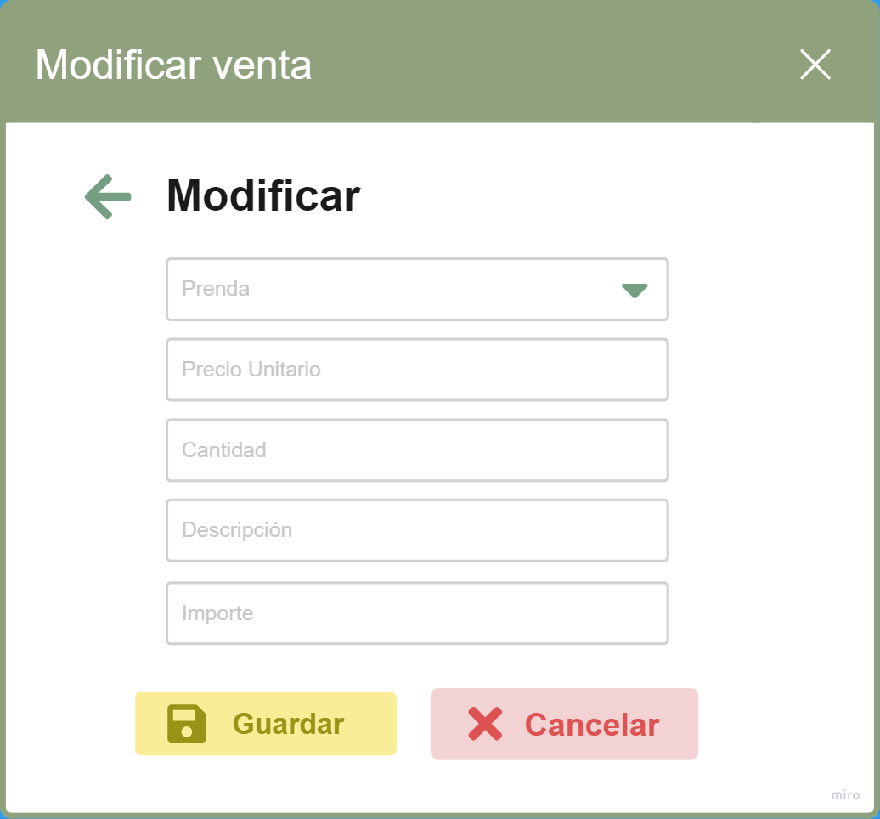 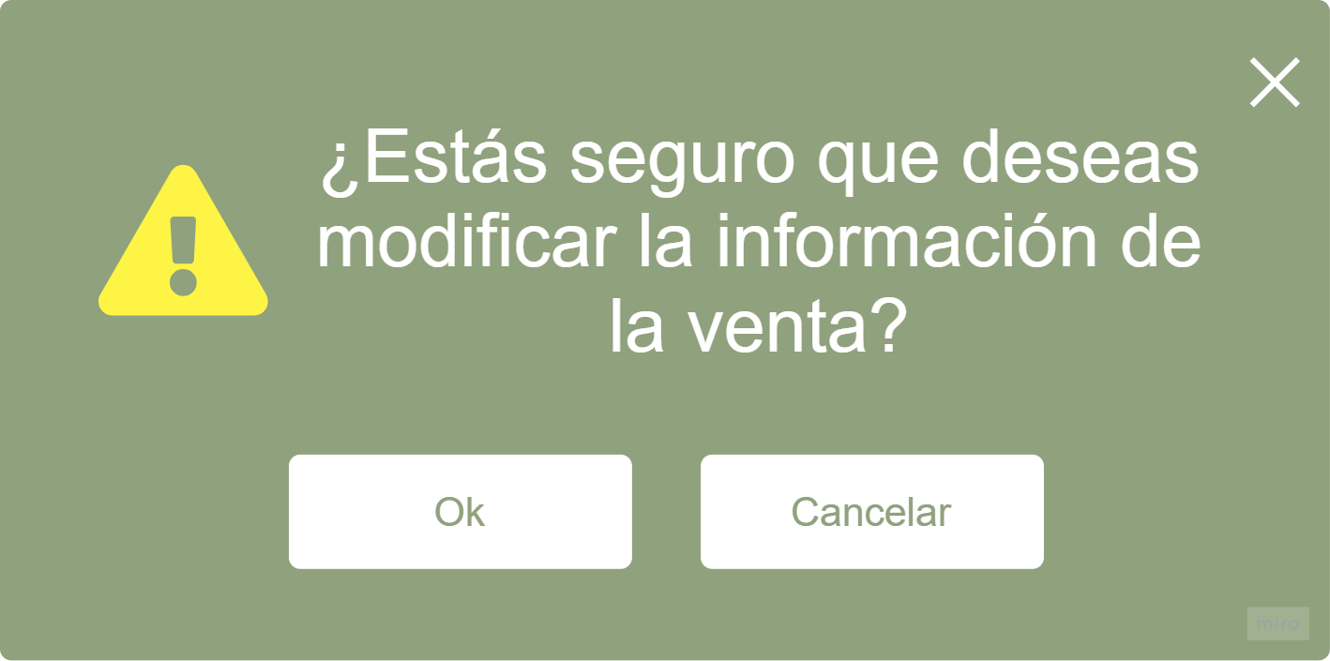
ID Requerimiento | CU_009 | Nombre | Editar venta en el registro de ventas
Descripción | El software debe ser capaz de aditar la ventas que estén agregadas en el registro. Esta tarea se debe realizar si hubo alguna equivocación cuando se agrego la venta o por si es necesario actualizar la información de la venta.
Actores | Empleado, Cliente, Sistema
Precondiciones | Debe estar registrada la venta en el inventario, el pago se debió haber completado y validado en algún punto de la venta, el empleado es autorizado a cambiar la información si ve alguna incongruencia en la información o si el cliente solicita el cambio
Postcondiciones | La venta se habrá editado y los datos ya estarán actualizados, obviamente deben coincidir con la información del cliente y los datos deberán ser los adecuados y correctos.
Flujo principal
Paso | Actor | Acción
1 | Cliente / Empleado | El cliente solicita editar la venta en caso de que se haya equivocado en el momento de proprocionar su información o si él mismo desea actualizar su información o realizar algún cambio. Otra forma de solicitar la edición puede ser en caso de que el empleado noté alguna irregularidad con la información o reciba ordenes de algún puesto o departamento superior a él.
2 | Empleado | Accede al sistema y reemplaza la información incorrecta por la indicada
Flujos alternativos y excepciones
Paso | Descripción
2A | No se encuentra la venta. En este caso, existe la posibilidad que la venta se haya borrado previamente, también, puede suceder que nunca se registró, que haya sucedido un error en la base de datos, o puede ser que se ingresaron de forma incorrecta los datos para buscar la venta.
Reglas de negocio, Notas
La venta se debió haber completado y registrado en el sistema antes de realizar esta acción, pues no se puede modificar algo que no existe en la base de datos o en el sistema.
Diagrama de caso de uso
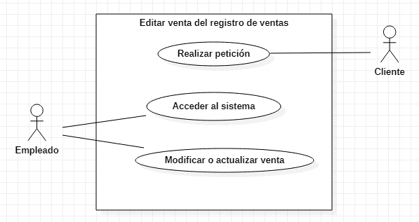
Prototipo de interfaz gráfica de usuario
Un clic sobre el botón 'Modificar' surge la ventana para cambiar los datos
Emerge la ventana de advertencia para confirmar cambios

